Worksheet
 |  |  |  |  | 8 (812) 565 05 34 |  |  | sales@miniworks.ru
 |  |  |  |  | Чита |  |  | отдел продаж
 |  |  | Адрес |  |  |  |  | Режим работы
 |  |  | Санкт-Петербург, улица Маршала Новикова, 28Е |  |  |  |  | Пн – Пт: с 8:00 до 18:00
TXT355,6
 |  | 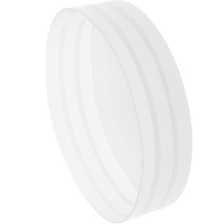 |  | 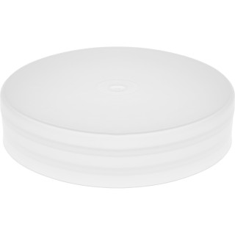 |  | 
Артикул |  | Цвет |  | от 10000 | от 5000 | от 1000 | от 500 | от 100 | розница | Наличие на 05.08.2026
TXT355,6 |  | черный |  | 485.60р. | 505.80р. | 555.00р. | 636.00р. | 695.00р. | 840.00р. | 800
TXT355,6-RAL3000 |  | красный (RAL 3000) |  | 582.72р. | 606.96р. | 666.00р. | 763.20р. | 834.00р. | 1008.00р. | 292
TXT355,6-RAL7011 |  | серый (RAL 7011) |  | 582.72р. | 606.96р. | 666.00р. | 763.20р. | 834.00р. | 1008.00р. | 226
 | Все цены указаны в рублях и включают в себя НДС. Все цены указаны при условии 100% предоплаты и действительны в течение 5 дней. Все цены указаны при условии самовывоза продукции со склада в г. Чита (для иногородних клиентов доставка до склада ТК в г. Чита бесплатна). Все цены указаны за стандартный цвет для каждого вида изделия (изменение цвета на любой из предлагаемой палитры +20% к стоимости, изменение цвета на любой по системе RAL +50% к стоимости). О возможных сроках поставки заказного товара, необходимо уточнять заранее

